Sheet1
入库清单 |  |  |  |  | 箱单信息
义乌新库房地址：雪峰西路751号（高德导航义乌华鼎锦纶股份有限公司院里）接货电话：18072363466 上班时间：早8.30到晚19点， 收货人（客户代码CZ3187） |  |  | 客户代码:CZ3187
 |  |  | 运输方式:TIR卡航

 |  |  | CZ3187-0424-12

序号 | 产品信息 | 外箱箱唛 |  | 数量 | 图片 | 重量 | 体积 | 产品名 | 材质
1 | 41604-Y07U0001-A01单头盔架 | CZ3187-0424-12/1 |  | 10 | 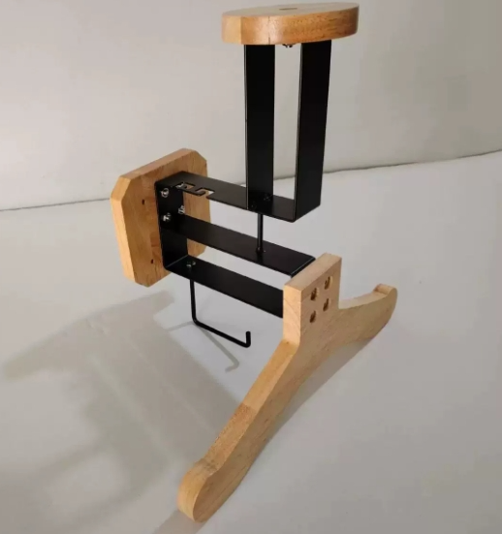 | 39 | 0.15 | 头盔架 | 铁木
 |  | CZ3187-0424-12/2 |  | 10
 |  | CZ3187-0424-12/3 |  | 10
2 | 41605-Y07U0001-A01双头盔架 | CZ3187-0424-12/4 |  | 10 | 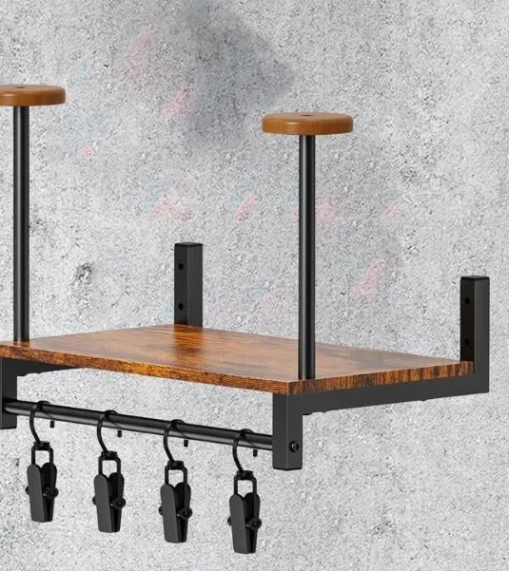 | 64 | 0.23
 |  | CZ3187-0424-12/5 |  | 10
 |  | CZ3187-0424-12/6 |  | 10
 |  | CZ3187-0424-12/7 |  | 10
3 | 34595-Y07U0002-A01三头盔架 | CZ3187-0424-12/8 |  | 5 | 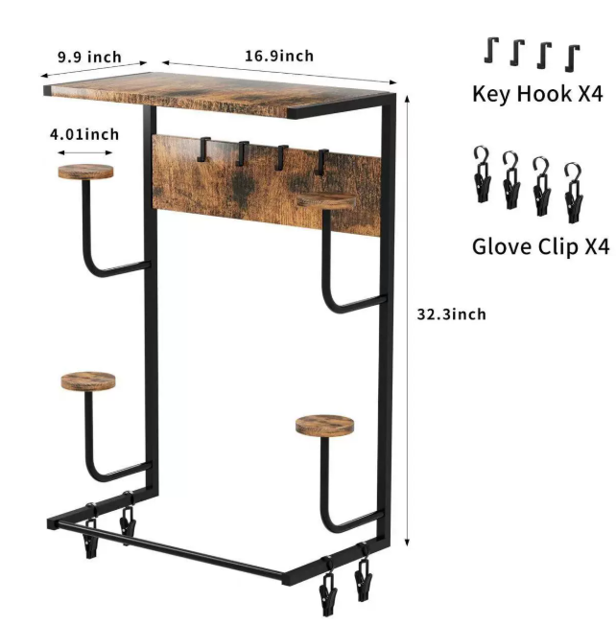 | 100 | 0.41
 |  | CZ3187-0424-12/9 |  | 5
 |  | CZ3187-0424-12/10 |  | 5
 |  | CZ3187-0424-12/11 |  | 5
 |  | CZ3187-0424-12/12 |  | 5

 |  |  |  |  |  | 总重量 | 总体积 | 密度
 |  |  |  |  |  | 203 | 0.79 | 256.96

